关系图
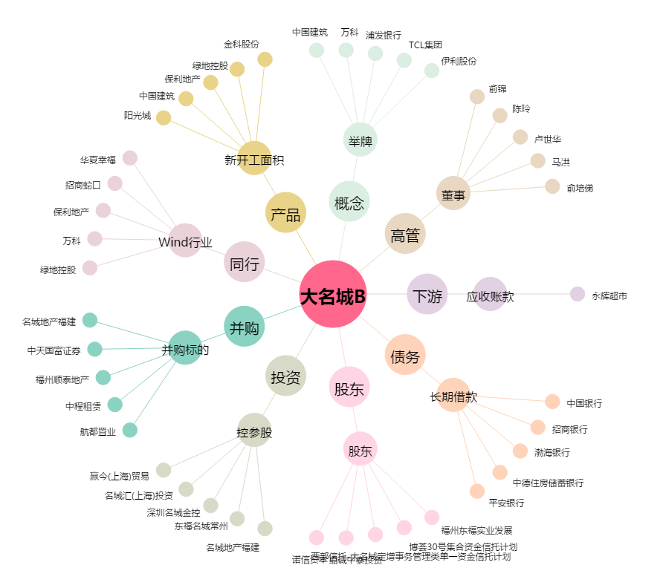
大名城B[900940.SH] - 关系概览图

